ЛОТ № 1
ЛОТ №1
# | Найменування та опис | Кількість | Референсне зображення | Пропозиція постачальника, зображення | Пропозиція постачальника, опис | Вартість, од., грн, без ПДВ | Загальна вартість, грн, без ПДВ
1 | Кушетка медична оглядова. Основа на розбірному металевому каркасі, який виконано зі сталевих труб підсилених між собою додатковими елементами жорсткості. Ліжко виконане на основі ДСП 16мм. Матеріал оббивки - штучна шкіра з підвищенною зносостійкістю. Наповнювач м'якого елементу - поролон мін.30мм товщ. та мін. щільністю 25 кг/м3. Регульований кут нахилу підголів'я у діапазоні мін. 0-45 градусів. Мін. розмір 1950*600*500мм (Д*Ш*В). Кольор за узгодженням. | 22 | 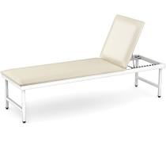 |  |  | 0.00 | 0.00
2 | Одноразові простирадла для кушеток. Простирадла гідрофобні у рулоні 0.6*100м (Ш*Д). Матеріал - спанбонд щільністю мін. 20г/м2. Простирадла мають відповідати кушеткам по ширині або бути ширшими. | 22 | 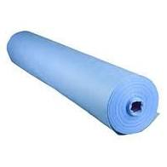 |  |  | 0.00 | 0.00
3 | Бактеріцидний випромінювач, тип А. Пересувний випромінювач на колесах відкритого типу. Випромінювач оснований на 3х безозонових бактеріцидних лампах потужністю 30W кожна. Тип випромінювання - УФ-С (UVC). Мін. ресурс лампи - 8000 годин. Ефективна площа обеззараження - 120 м.кв./ год. | 13 | 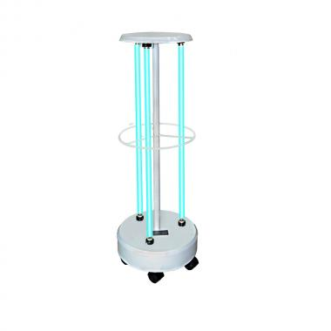 |  |  | 0.00 | 0.00
4 | Бактеріцидний випромінювач, тип Б. Пересувний випромінювач на колесах відкритого типу. Випромінювач оснований на 1 безозонової бактеріцидної лампи потужністю 30W. Тип випромінювання - УФ-С (UVC). Мін. ресурс лампи - 8000 годин. Ефективна площа обеззараження - 30 м.кв./ год. Комплект постачання з однією додатковою безозоновою бактеріцидною лампою 30 ВТ. | 13 | 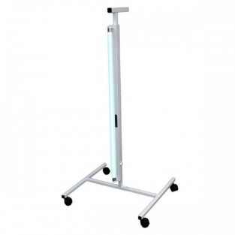 |  |  | 0.00 | 0.00
5 | Захисні окуляри. Захисні оклуряри від УФ випромінювання спектру УФ-С (UVC) або УФ випромінювання з довжиною світової волни у діапазоні 0-400 нм. | 13 | 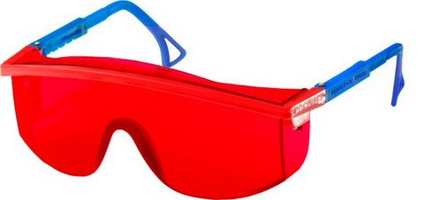 |  |  | 0.00 | 0.00
6 | Набір для миття підлоги. Комплект постачання: відро з віджимом, швабра з телескопічною ручкою та насадкою, 2 запасних насадки. Відро з віджимом ємністю мін. 10л. Швабра телескопічна з регульованою ручкою 80-120см та плоскою фіксованою насадкою з мікрофібри. Розмір насадки мін 11*33 см (Ш*Д). | 21 | 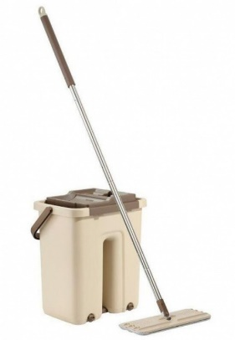 |  |  | 0.00 | 0.00
7 | Рідке господарське мило. Концентрат рідкого господарського мила безфосфатний в упаковці 1000г. | 100 |  |  |  | 0.00 | 0.00

 |  |  | Гарантіний термін: | 1 рік
 |  |  |  |  |  | РАЗОМ, без ПДВ | 0.00
 |  |  | Адреса доставки: | Сєвєродонецьк, вул. Б. Ліщини, 12-Т |  | ПДВ | 0.00
 |  |  | Вартість доставки, грн. без ПДВ: | 0.00 |  | РАЗОМ, з ПДВ | 0.00
 |  |  | Строк постачання, календ. дні:
 |  |  |  |  |  | РАЗОМ, без ПДВ, DAP: | 0.00
 |  |  |  |  |  | РАЗОМ, з ПДВ, DAP: | 0.00
 |  |  | Назва постачальника:

 |  |  | П.І.Б., посада представника:

 |  |  | Дата:

 |  |  | Підпис, печатка:

ЛОТ №2
ЛОТ №2
# | Найменування та опис | Кількість | Референсна модель | Пропозиція постачальника, зображення | Пропозиція постачальника, опис | Вартість, од., грн, без ПДВ | Загальна вартість, грн, без ПДВ
1 | Кушетка медична оглядова. Основа на розбірному металевому каркасі, який виконано зі сталевих труб підсилених між собою додатковими елементами жорсткості. Ліжко виконане на основі ДСП 16мм. Матеріал оббивки - штучна шкіра з підвищенною зносостійкістю. Наповнювач м'якого елементу - поролон мін.30мм товщ. та мін. щільністю 25 кг/м3. Регульований кут нахилу підголів'я у діапазоні мін. 0-45 градусів. Мін. розмір 1950*600*500мм (Д*Ш*В). Кольор за узгодженням. | 5 |  |  |  | 0.00 | 0.00
2 | Одноразові простирадла для кушеток. Простирадла гідрофобні у рулоні 0.6*100м (Ш*Д). Матеріал - спанбонд щільністю мін. 20г/м2. Простирадла мають відповідати кушеткам по ширині або бути ширшими. | 5 |  |  |  | 0.00 | 0.00
3 | Набір рушників. Набір з двох рушників: один рушник - мін.40*70см (Ш*Д), другий рушник - мін. 60*120см (Ш*Д). Матеріал виробів - 100% бавовна. | 20 |  |  |  | 0.00 | 0.00
4 | Ковдра. Ковдра шерстяна односпальна. Розмір мін.120*200см. Вміст шерсті у виробі не менше 70%. | 5 |  |  |  | 0.00 | 0.00
5 | Бактеріцидний випромінювач, тип А. Пересувний випромінювач на колесах відкритого типу. Випромінювач оснований на 3х безозонових бактеріцидних лампах потужністю 30W кожна. Тип випромінювання - УФ-С (UVC). Мін. ресурс лампи - 8000 годин. Ефективна площа обеззараження - 120 м.кв./ год. | 5 |  |  |  | 0.00 | 0.00
6 | Бактеріцидний випромінювач, тип Б. Пересувний випромінювач на колесах відкритого типу. Випромінювач оснований на 1 безозонової бактеріцидної лампи потужністю 30W. Тип випромінювання - УФ-С (UVC). Мін. ресурс лампи - 8000 годин. Ефективна площа обеззараження - 30 м.кв./ год. Комплект постачання з однією додатковою безозоновою бактеріцидною лампою 30 ВТ. | 5 |  |  |  | 0.00 | 0.00
7 | Захисні окуляри. Захисні оклуряри від УФ випромінювання спектру УФ-С (UVC) або УФ випромінювання з довжиною світової волни у діапазоні 0-400 нм. | 5 |  |  |  | 0.00 | 0.00
8 | Набір для миття підлоги. Комплект постачання: відро з віджимом, швабра з телескопічною ручкою та насадкою, 2 запасних насадки. Відро з віджимом ємністю мін. 10л. Швабра телескопічна з регульованою ручкою 80-120см та плоскою фіксованою насадкою з мікрофібри. Розмір насадки мін 11*33 см (Ш*Д). | 5 |  |  |  | 0.00 | 0.00
9 | Рідке господарське мило. Концентрат рідкого господарського мила безфосфатний в упаковці 1000г. | 30 |  |  |  | 0.00 | 0.00
10 | Дезінфікуючий засіб. Хлоровмісні таблетки масою 20-30г кожна та з вмістом не менш ніж 60% активного хлору. Ємність однієї упаковки - 1000г. | 130 |  |  |  | 0.00 | 0.00
11 | Дезінфікуючий засіб для рук. Розчин на основі етанолового спирту 96%. Об'ємна частка спирту у готовому розчині не менш ніж 70%. Тара - 1Л. | 75 |  |  |  | 0.00 | 0.00
12 | Диспенсер для дезінфектора для рук. Настільна колба ємністю 1л з помповим діспенсором. Дозіровка диспенсора - 1-3 мл. | 5 | 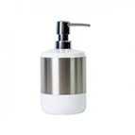 |  |  | 0.00 | 0.00

 |  |  | Гарантіний термін: | 1 рік
 |  |  |  |  |  | РАЗОМ, без ПДВ | 0.00
 |  |  | Адреса доставки: | Сєвєродонецьк, вул. Б. Ліщини, 12-Т |  | ПДВ | 0.00
 |  |  | Вартість доставки, грн. без ПДВ: | 0.00 |  | РАЗОМ, з ПДВ | 0.00
 |  |  | Строк постачання, календ. дні:
 |  |  |  |  |  | РАЗОМ, без ПДВ, DAP: | 0.00
 |  |  |  |  |  | РАЗОМ, з ПДВ, DAP: | 0.00
 |  |  | Назва постачальника:

 |  |  | П.І.Б., посада представника:

 |  |  | Дата:

 |  |  | Підпис, печатка:

